상품제안서
라미 사파리 만년필 | 상품코드: F03669

 |  |  |  |  |  |  | 02-412-0044 | www.easy1.co.kr
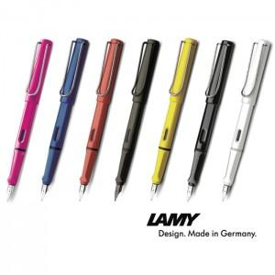

【상세/제작정보】 | 라미만의 고궐리티와 디자인

【인쇄/포장옵션】 | 레이저, 개별인쇄 / 포장지포장

【공급단가】 | 수량 | 30~ | 50~ | 100~ | 300~ | 500~
*VAT별도 | 단가 | 32,900원 | 31,900원 | 31,000원 | 29,800원 | 29,300원

【상품 URL】 | http://www.easy1.co.kr/src/goods_detail.php?gdno=3669

